様式 記載例 (C)
34条14号関係（洪水浸水想定区域） 申請様式 |  |  |  |  | 記載例（C）
１．申請地 |  | ○○町○○番地○

２．浸水想定区域 |  | 重信川水系重信川（国管理区間） |  | 重信川水系砥部川（県管理区間） |  | ※←２種類の区域図（国と県）の確認結果を記入してください。
 |  | 想定浸水深3.0ｍ～5.0m未満 |  | 想定浸水深3.0ｍ未満 |  | 浸水想定区域外の場合も、3.0ｍ未満と記載してください。
３．避難先 |  |  |  |  |  | （判断に迷う場合は、安全側（浸水深の深い方）で判断してください。）

４．避難方法

５．避難経路

６．避難開始時期

７．避難解除時期

 |  |  |  |  |  |  | ※↓申請図面の作成にご活用ください。
申請図面 | 重信川水系重信川（国管理区間） |  |  |  |  |  | 地図の元データは、「（参考）シート」にあります。

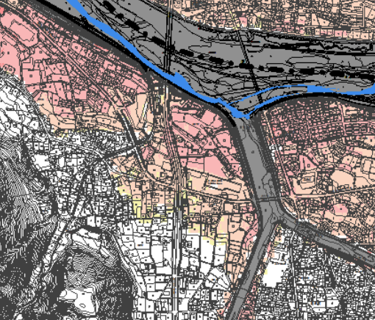
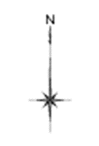
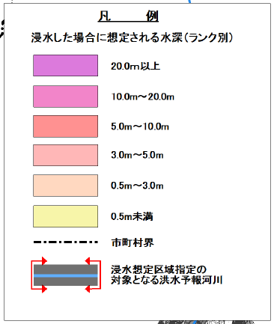

申請地

 |  |  |  |  |  | ※←申請地の場所を、赤丸で囲み、その付近に「申請地」と記載してください。

申請地

 |  |  |  |  |  | ※←申請地が、ハザードマップの外側になる場合は、
 |  |  |  |  |  | 地図を添付のうえ、「申請地は、ハザードマップ外」と記載してください。

重信川水系砥部川（県管理区間）
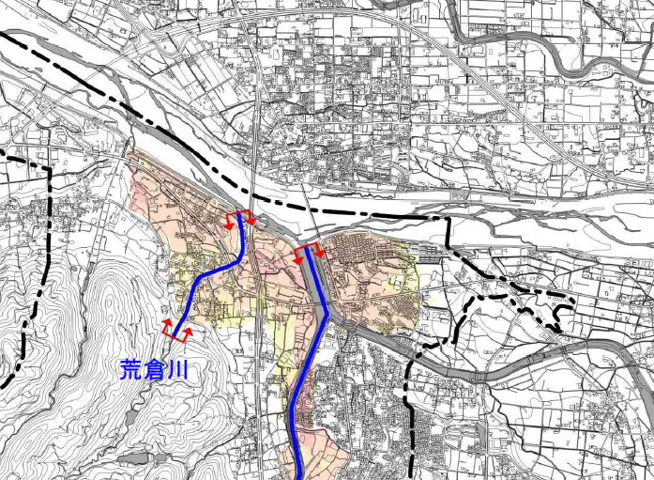

申請地

申請地

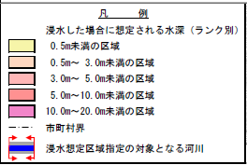

砥部川

立面図 |  |  |  |  |  | ←※建築物の立面図に、浸水深を加筆したものを添付してください。

参 考

 |  |  | 2F（3.5ｍ） |  |  |  | ×（浸水深以上に居住スペースがあると認めらない場合）

 |  | ▽浸水深（3.2ｍ）
 |  |  |  |  |  |  |  |  | 浸水位（T.P.）
 |  |  | 1F
 |  |  |  |  |  | 浸水深3.0ｍ以上 |  |  | 居住床面高
 |  | ▽現地盤 |  |  |  |  |  |  | 現地盤

 |  |  |  |  |  |  | 〇（浸水深以上に居住スペースがあると認められる場合）

 |  |  |  |  |  | ▽浸水深（T.P） |  | ▽居室床面高 |  | ▽居室床面高
 |  |  |  |  |  |  |  |  |  |  | ▽現地盤
 |  |  |  |  |  |  |  | 浸水深3.0ｍ以上

 |  |  |  |  |  | 現地盤

